例題5-3 アルバイト料計算表
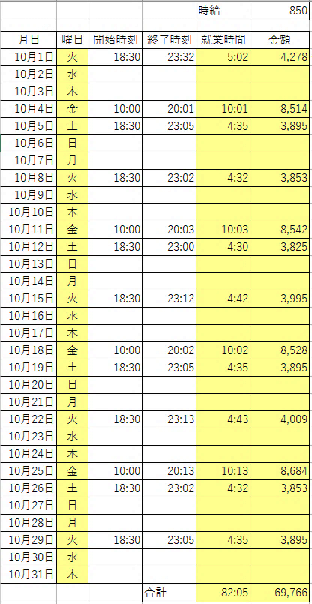
 |  |  |  | 時給 | 850

月日 | 曜日 | 開始時刻 | 終了時刻 | 就業時間 | 金額
2013-10-01 |  | 18:30:00 | 23:32:00
2013-10-02
2013-10-03
2013-10-04 |  | 10:00:00 | 20:01:00
2013-10-05 |  | 18:30:00 | 23:05:00
2013-10-06
2013-10-07
2013-10-08 |  | 18:30:00 | 23:02:00
2013-10-09
2013-10-10
2013-10-11 |  | 10:00:00 | 20:03:00
2013-10-12 |  | 18:30:00 | 23:00:00
2013-10-13
2013-10-14
2013-10-15 |  | 18:30:00 | 23:12:00
2013-10-16
2013-10-17
2013-10-18 |  | 10:00:00 | 20:02:00
2013-10-19 |  | 18:30:00 | 23:05:00
2013-10-20
2013-10-21
2013-10-22 |  | 18:30:00 | 23:13:00
2013-10-23
2013-10-24
2013-10-25 |  | 10:00:00 | 20:13:00
2013-10-26 |  | 18:30:00 | 23:02:00
2013-10-27
2013-10-28
2013-10-29 |  | 18:30:00 | 23:05:00
2013-10-30
2013-10-31
 |  |  | 合計

IF1
60以上である
合格
空欄
true
false
名前 | 得点 | 合否（60点以上「合格」）
大谷 | 70
斉藤 | 44
柴田 | 85
村田 | 52

IF1練習
氏名 | 区分 | 点 | 判定（60以上なら「合格」、そうでなければ空欄） | 手当（学生なら「なし」、社会人なら「あり」）
石川 | 社会人 | 60
加護 | 学生 | 35
松浦 | 社会人 | 19

60以上である
合格
空欄
true
false
学生である
なし
あり
true
false

IF2
信号 | 赤―止まれ、黄―注意、青－進め | 青 | 進め
赤 |  | 黄 | 注意
 |  | 赤 | 止まれ
赤である
止まれ
注意
true
false
黄である
true
進め
false

IF2練習
氏名 | 得点 | 成績（80以上「優」70以上「良」60以上「可」それ以外「不可」）
安倍 | 55
飯田 | 78
石黒 | 65
中澤 | 90
福田 | 83

80以上である
優
良
true
false
70以上である
true
可
false
60以上である
true
不可
false

練習問題5-4 問題2
構成比:3ヶ月の5支店総販売高に対する、各支店販売合計の割合、パーセントスタイルで小数第一位まで表示すること
評価：各支店の3ヶ月合計が3ヶ月目標以上ならば「達成」を表示し、そうでない場合は何も表示しない
 | 3ヶ月目標 | 10月 | 11月 | 12月 | 合計 | 平均 | 構成比 | 評価
札幌 | 5,000 | 1,145 | 1,273 | 1,965
東京 | 10,000 | 2,996 | 3,248 | 3,877
名古屋 | 3,000 | 927 | 865 | 1,062
大阪 | 8,000 | 2,355 | 2,202 | 3,133
福岡 | 7,000 | 2,005 | 2,257 | 2,890
合計
平均

応用問題1
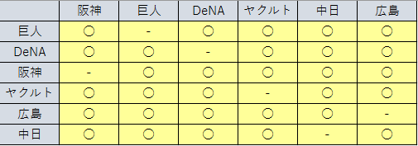
 | 阪神 | 巨人 | DeNA | ヤクルト | 中日 | 広島
巨人
DeNA
阪神
ヤクルト
広島
中日

対戦可能なカードには「○」、（同一チームとして）対戦不能なカードには「-」が表示されるようにせよ。

応用問題2
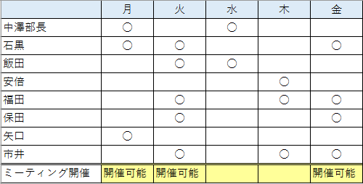
 | 月 | 火 | 水 | 木 | 金
中澤部長 | ○ |  | ○
石黒 | ○ | ○ |  |  | ○
飯田 |  | ○ | ○
安倍 |  |  |  | ○
福田 |  | ○ |  | ○ | ○
保田 |  | ○ |  |  | ○
矢口 | ○
市井 |  | ○ |  | ○ | ○
ミーティング開催

ミーティングの予定を立てたい。そこで予定表に出席可能な日に「○」を付けてもらった。
ミーティング開催可能な日に「開催可能」と表示せよ。
ミーティング開催条件
・部長が出席し、それ以外に出席可能である人が2人以上いること
・部長がいない場合、4人以上出席者がいること

応用問題3
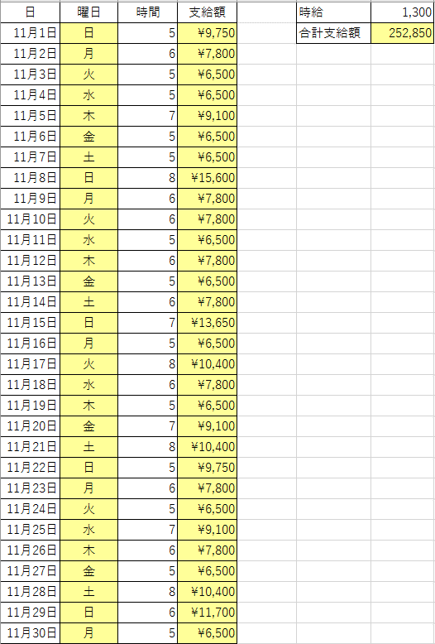
日 | 曜日 | 時間 | 支給額 | 時給 | 1,300
2015-11-01 |  | 5 |  | 合計支給額
2015-11-02 |  | 6
2015-11-03 |  | 5
2015-11-04 |  | 5
2015-11-05 |  | 7
2015-11-06 |  | 5
2015-11-07 |  | 5
時給1300円で指定時間分アルバイトを雇うことにした。ただし日曜日に関しては時給を5割増しにする。
日々の支給額と合計支給額を計算せよ。
2015-11-08 |  | 8
2015-11-09 |  | 6
2015-11-10 |  | 6
2015-11-11 |  | 5
2015-11-12 |  | 6
割り算のあまりを求める
MOD(数値,除数)
例
MOD(30,4)→2
30÷4→7あまり2
2015-11-13 |  | 5
2015-11-14 |  | 6
2015-11-15 |  | 7
2015-11-16 |  | 5
2015-11-17 |  | 8
2015-11-18 |  | 6
2015-11-19 |  | 5
2015-11-20 |  | 7
2015-11-21 |  | 8
2015-11-22 |  | 5
2015-11-23 |  | 6
2015-11-24 |  | 5
2015-11-25 |  | 7
2015-11-26 |  | 6
2015-11-27 |  | 5
2015-11-28 |  | 8
2015-11-29 |  | 6
2015-11-30 |  | 5

